关系图
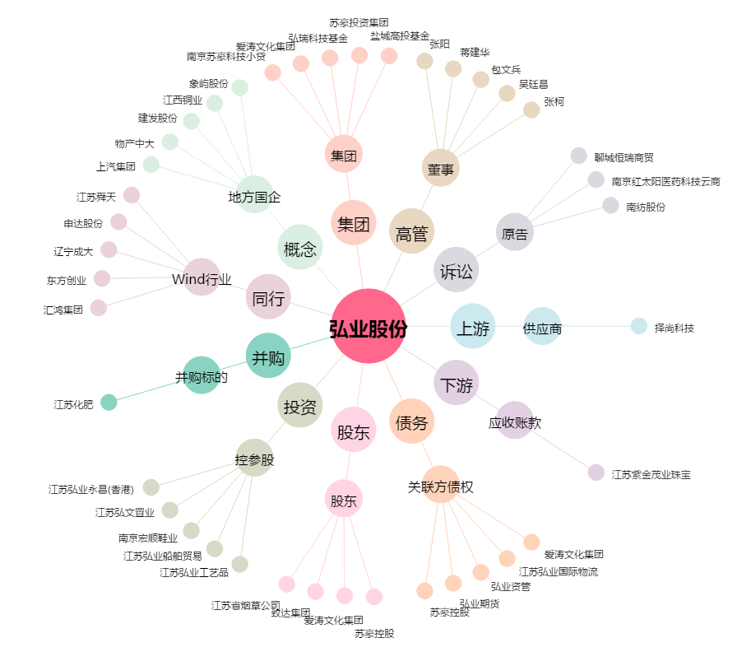
弘业股份[600128.SH] - 关系概览图

